Probabilidad
 | SISTEMA INTEGRADO DE GESTIÓN |  | GPL-FO-038
 |  |  | VERSIÓN: 01
 | MEDICIÓN DE CORRUPCIÓN POR PROBABILIDAD |  | PÁGINA: 1 DE 1
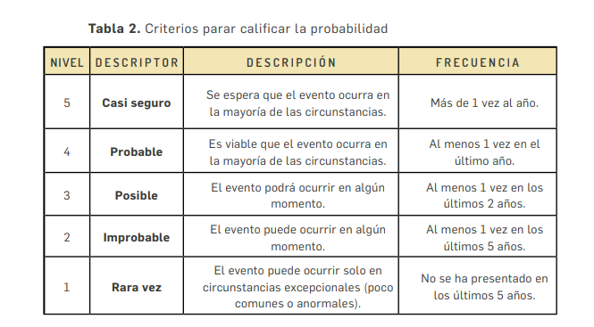
VIGENCIA:2021
Probabilidad por riesgos de corrupción |  | Nivel | Probabilidad
Corrupción en direccionamiento estratégico
Direccionamiento de contratación en favor de un tercero. |  | 3 | Posible
Baja disponibilidad de informacion al usuario |  | 3 | Posible
Corrupción en Misionales
Desvio de Recursos Fisicos |  | 5 | Casi segura
Favorecimiento a Terceros |  | 3 | Posible
Corrupción en Apoyo
Perdida de recursos economicos de la entidad , en favor de un tercero |  | 4 | Probable
Afectar rubros de forma incorrecta del gasto en beneficio de un tercero |  | 3 | Posible
Favorecimiento a Terceros por concepto de objeciones |  | 3 | Posible
Perdida de dinero por deterioro de cartera |  | 3 | Posible
Posible favorecimiento en el cruce, depuracion y conciliación a terceros |  | 3 | Posible
Posible favorecimiento de procesos prejudiciales y judiciales a terceros |  | 3 | Posible
Desvios de recursos financieros a favor de un tercero |  | 3 | Posible
Desvio de recursos fisicos |  | 4 | Probable
Favorecimiento a traves de la contratacion de servicios favor de Terceros |  | 3 | Posible
Corrupción en Evaluacion
 |  |  | FALSE

Riesgo inherente
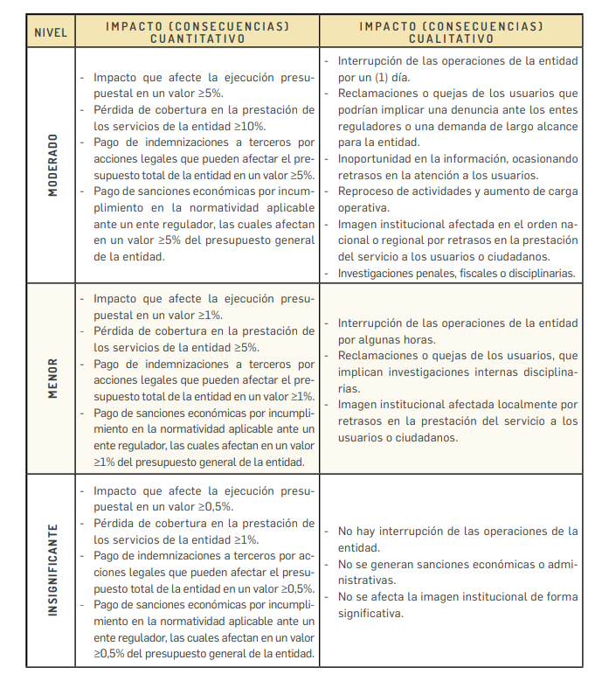
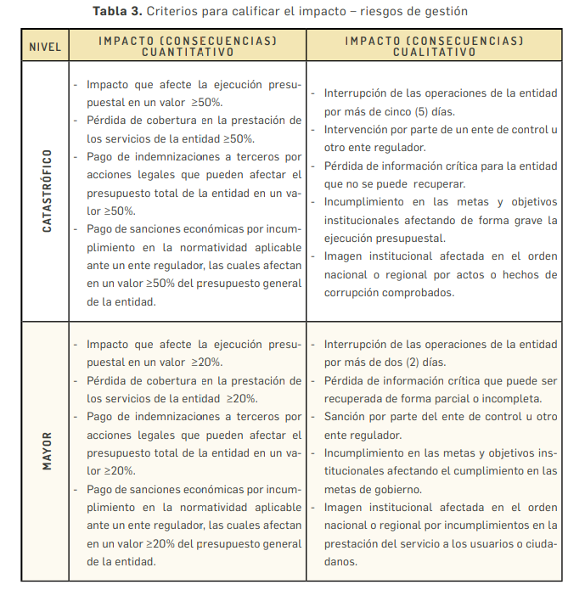
 | SISTEMA INTEGRADO DE GESTIÓN |  |  |  |  |  | GPL-FO-039
 |  |  |  |  |  |  | VERSION: 01
 | RIESGO INHERENTE: RESULTADOS DE LA CALIFICACIÓN DEL RIESGO DE CORRUPCIÓN |  |  |  |  |  | PÁGINA: 1 DE 1
VIGENCIA:2021
Probabilidad por riesgos de corrupción |  | Probabilidad |  | Impacto |  | Zona de riesgo de corrupción
 |  | Nivel | Descriptor | Nivel | Descriptor | Puntaje | Calificación
Corrupción en direccionamiento estratégico
Direccionamiento de contratación en favor de un tercero. |  | 3 | Posible | 20 | Catastrófico | 60 | Extrema
Baja disponibilidad de informacion al usuario |  | 3 | Posible | 10 | Mayor | 30 | Extrema
Corrupción en Misional
Desvio de Recursos Fisicos |  | 5 | Casi segura | 20 | Catastrófico | 100 | Extrema
Favorecimiento a Terceros |  | 3 | Posible | 20 | Catastrófico | 60 | Extrema
Corrupción en Apoyo
Perdida de recursos economicos de la entidad , en favor de un tercero |  | 4 | Probable | 10 | Mayor | 40 | Extrema
Afectar rubros de forma incorrecta del gasto en beneficio de un tercero |  | 3 | Posible | 20 | Catastrófico | 60 | Extrema
Favorecimiento a Terceros por concepto de objeciones |  | 3 | Posible | 10 | Mayor | 30 | Extrema
Perdida de dinero por deterioro de cartera |  | 3 | Posible | 10 | Mayor | 30 | Extrema
Posible favorecimiento en el cruce, depuracion y conciliación a terceros |  | 3 | Posible | 10 | Mayor | 30 | Extrema
Posible favorecimiento de procesos prejudiciales y judiciales a terceros |  | 3 | Posible | 10 | Mayor | 30 | Extrema
Desvios de recursos financieros a favor de un tercero |  | 3 | Posible | 10 | Mayor | 30 | Extrema
Desvio de recursos fisicos |  | 4 | Probable | 20 | Catastrófico | 80 | Extrema
Favorecimiento a traves de la contratacion de servicios favor de Terceros |  | 3 | Posible | 10 | Mayor | 30 | Extrema
Corrupción en Evaluacion
 |  | 0 | FALSE |  | FALSE | 0 | FALSE

